Ark1
L1: Kunne gjengi og anvende begrepene – Utfallsrom – Enkeltutfall – Hendelse – Gunstig enkeltutfall – Komplementære hendelser – Disjunkte hendelser – Stokastisk forsøk – Uniform sannsynlighetsmodell. | Utfallsrom = forsøkets utfallsrom er mengden av alle de mulige utfallene av forsøket. Enkeltutfall = Enkeltutfall er element i utfallsrom Hendelse = ett eller flere utfall som tilfredstiller visse karakteristikker (delmengde av utfallsrom), feks: å trekke en rød kule fra en krokke med flere kuler vil være en hendelse Gunstig enkeltutfall = feks å trekke en firer ut fra en kortstokk, da vil dette være et gunstig utfall. Komplimentære hendelser = A og ikke A er komplimentære hendelser siden A+ikke A = 1 Disjunkte hendelser = A og B er disjunkte mengder fordi ingen elementer er felles Stokatisk forsøk = Vi sier at en hendelse er stokastisk hvis vi kjenner, eller kan finne ut, sannsynligheten for at hendelsen skal inntreffe, uten at vi kan si sikkert når den inntreffer. Uniform sannsynlighetsmodell = Hvis alle utfallene i utfallsrommet er like sannsynlige, kalles sannsylighetsfordelingen i utfallsrommet for uniform (eller noen ganger symmetrisk).

L2: Kjenne sannsynlighetsregningens aksiomer og kunne vurdere om de er oppfylt i en gitt situasjon. | Se notatnoka for definisjon
L3: Kjenne og kunne bruke komplement setningen og addisjonssetningene.
L4: Kjenne og kunne bruke produktregelen og addisjonsregelen, både hver for seg og i kombinasjon
$$P\left(A | B\right)= \frac{P(A⋂B)}{P(B)}$$
– L1: Vite hva betinget sannsynlighet er og kunne uttrykke seg om dette med relevant terminologi og notasjon. | Betinget sannsynlighet: P(A|B), sannsynligheten for at hendelse A inntreffer gitt at hendelse B har skjedd. Definisjon:
$P\left(A∩B\right)=P$(A) * P(B|A)
$$P\left(A∩B\right)=P\text{(}\text{B}\text{) * }\text{P}\text{(}\text{A}\text{|}\text{B}\text{) }$$
$$P\left(B | A\right)= \frac{P\left(B\right)∗P(A∩B)}{P(A)}$$
$$P\left(A\right)=P\left(B1\right)∗P\left(A | B1\right)+P\left(B2\right)∗P\left(A | B2\right)+ …+P\left(Bn\right)∗P(A|Bn)$$
– L2: Kjenne og kunne anvende viktige regneregler for betinget sannsynlighet (Multiplikasjonssetningen, Bayes lov og Lov om total sannsynlighet) | Multiplikasjonssetning: eller Bayers lov: Lov om total sannynlighet: En, og bare en, av hendelsene B1, B2,...,Bn vil intreffe. For enhver hendelse A gjelder følgende formel
P(A$∩$ B) = P(A) eller P(B$∩$ A) = P(B)
$$P\left(A | B\right)= \frac{P(A⋂B)}{P(B)}=P(A)$$
$$Dvs:P\left(A⋂B\right)=P\left(A\right)∗P(B)$$
– L3: Vite hva det vil si at to hendelser er hhv. avhengige eller uavhengige av hverandre, og kunne avgjøre om så er tilfelle gitt to hendelser og tilstrekkelig med informasjon. | Uavhengige hendelser: To begivenheter kalles uavhengige dersom utfallet i den ene ikke påvirker utfallet i den andre. For at to hendelser skal være uavhengig må følgende stemme:
Hva er en stokastisk variabel? | Antall ganger en enkelt hendelse inntreffer.
Hva er en diskret sannsynlighetsfordeling? | En samlet presentasjon av alle verdiene i en diskret verdimengde Vx (en verdimengde er diskret dersom Vx består av et endelig eller tellbart antall enkelt verdier) med tilhørende sannsynlighet, kalles sannsynlighetsfordelingen eller punktsannsynligheten til X.
$$SD\left(X\right)= \sqrt{Var(x)}$$
Kunne begrepene: - Forventning - Varians - Standardavvik for en gitt sannsynlighetsfordeling | Forventning: Dette er en gjennomsnitt beregnet med utgangspunkt i sannsynlighetsfordelingen. Dette kalles for X variabelens forventningsverdi. E(x) Varians: et mål for spredningen i et datasett. Var(x) Standard avvik:
$$ρ= ρ\left(X,Y\right)=\frac{Cov(X, Y)}{ο_{X}∗ο_{y}}$$
Hva er kovarians og korrelasjon? | Kovarians: et mål på den lineære avhengigheten mellom to varierende størrelser. Beregnes slik: Cov(X, Y) = E(XY) -µx*µy Korrelasjon: for å finne korrelasjonen mellom variablene normaliserer vi kovariansen ved å dele på variablenes standardavvik:
F(X) = $P(X ≤x)$
Hva er en kumulativ fordelingsfunksjon?
$$P\left(X=x ∩Y=y\right)$$
Hva er simultanfordeling? | Om vi har flere stokastiske variabler i et forsøk
Hva er fordelen med korrelasjon fremfor kovarians? | Kovarians har ingen fast måleskala og den avhenger av måleenhetene for X og Y. I korrelasjonen er måleneheten forkortet bort , og siden standard avvik alltid vil være positivt beholdes fortegnet til kovariansen. Det kan også vise at -1 =< p =< 1 . 1: positiv samvariasjon, 0: uavhengig; -1 = negativ samvariasjon
Hva er Uniform fordeling? | Alle mulige utfall er like sannsynlige, feks sannsynligeten for å trekke en hjerter, ruter, spar eller kløver når vi trekker et tilfeldig kort i kortstokken er like sannsynlig.
p(X = x) $= \left({n \atop X}\right)p^{x }{(1−p)}^{n−x}$
Hva er binomisk fordeling? | Kjennetegn: - Delforsøkene er uavhengig - hvert delforsøk registrerer om et utfall A inntreffer eller ikke - sannsynligheten er den samme for alle delforsøk Formler: E(x) = n*p Var(x) = np(1 - p)
Hva er hypergeometrisk fordeling? | Kjennetegn: Beskriver sannsynligheten for antall suksesser i en sekvens av n trekninger fra en endelig populasjon uten tilbakelegging Formler:
Hva er geometrisk fordeling? | beskriver sannsynligheten for antall forsøk som må til før et gitt utfall skal inntreffe Formler:
Hva er Poisson fordeling? | Teller antall forekomster av A innenfor et bestemt tidsrom , areal eller lignene hvis - Antall forekomster av A er uavhengig av herandre - Forventet antall forekomster er konstant ƛ pr tidsenhet - To forekomster av A ikke kan forekomme samtidig Formler:
Hva er en kontinuerlig sannsynlighetsmodell?
Hva er en kontinuerlig stokastisk variabel? | Er en variabel som har alle reelle tall i et intervall som verdimengde. Den kan altså anta alle verdier mellom -∞ og ∞. En stokastisk variabel er kontinuelig om fordelingsfunksjonen til variabelen er kontinuerlig. Alle sannsynlighetsfordelinger for kontinuerlige variabler gir sannsynligheten 0 til alle individuelle utfall P(X=x) = 0
$$μ= E\left(X\right) =\int_{−∞}^{∞}{xf\left(x\right)dx}$$
$$σ^{2}=Var\left(X\right) =\int_{−∞}^{∞}{x^{2}f\left(x\right)dx −μ^{2}}$$
Hva er sannsynlighetstetthet? | 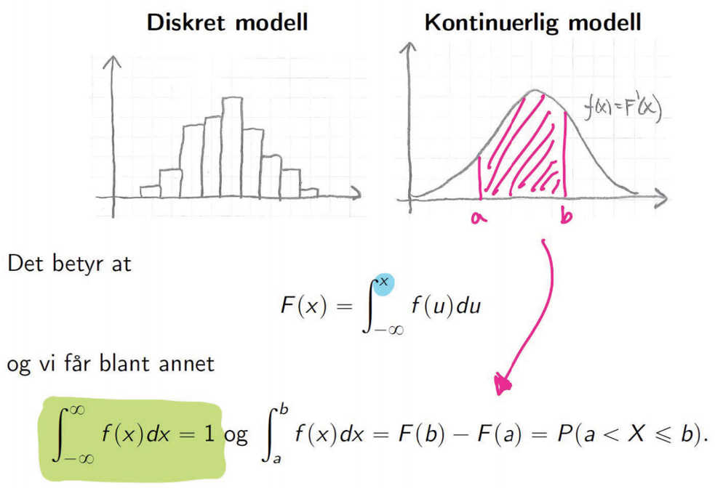 Når vi snakker om kontinuelig sannsynlighetsmodell kan vi ikke lenger snakke om punktsannsynlighet. Dermed bruker vi sannsynlighetstetthet f(X) = F'(x) Formler:
$$f\left(x\right)=F\left(x\right)=x∗ \frac{1}{b−a}$$
$$Forskjøvet linje=f\left(x\right)=F\left(x\right)= \frac{x−a}{b−a}$$
Hva er rektagulær fordeling? | En kontinuerlig uniform sannsynlighetsmodell kalles også rektagulær fordeling Vi sier at X er rektangulært fordelt over intervallet [a,b] Formler:
Hva er ekponestialfordeling? | 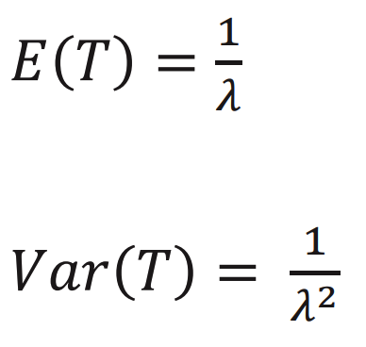 Angir tiden før en hendelse skjer, hvor hendelsen skjer med konstant sannsynlighet pr tidsenhet Fordelings funksjon:

Hva er normalfordeling?

